圖表索引
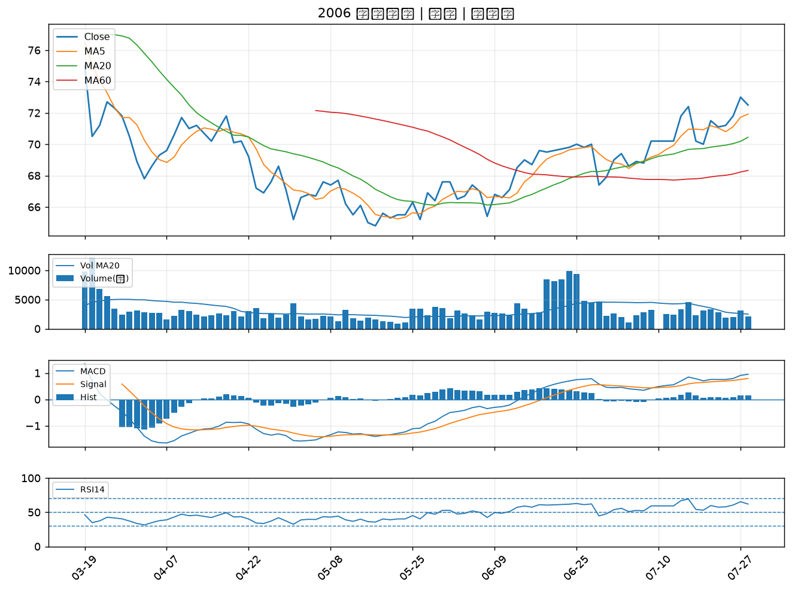
股票代號 | 股票名稱 | 市場 | 買進觀察分級 | 主力突破分數 | 圖表路徑
2836 | 高雄銀 | 上市 | A級 | 7 | output/charts/20260728/2836_高雄銀.png
2540 | 愛山林 | 上市 | A級 | 6 | output/charts/20260728/2540_愛山林.png
1101 | 台泥 | 上市 | B級 | 6 | output/charts/20260728/1101_台泥.png
2812 | 台中銀 | 上市 | B級 | 3 | output/charts/20260728/2812_台中銀.png
1526 | 日馳 | 上市 | B級 | 3 | output/charts/20260728/1526_日馳.png
8111 | 立碁 | 上櫃 | B級 | 2 | output/charts/20260728/8111_立碁.png
2332 | 友訊 | 上市 | B級 | 2 | output/charts/20260728/2332_友訊.png
2892 | 第一金 | 上市 | B級 | 1 | output/charts/20260728/2892_第一金.png
2886 | 兆豐金 | 上市 | B級 | 1 | output/charts/20260728/2886_兆豐金.png
3665 | 貿聯-KY | 上市 | B級 | 1 | output/charts/20260728/3665_貿聯-KY.png
2884 | 玉山金 | 上市 | B級 | 1 | output/charts/20260728/2884_玉山金.png
5880 | 合庫金 | 上市 | B級 | 1 | output/charts/20260728/5880_合庫金.png
4566 | 時碩工業 | 上市 | B級 | 1 | output/charts/20260728/4566_時碩工業.png
2834 | 臺企銀 | 上市 | B級 | 0 | output/charts/20260728/2834_臺企銀.png
2801 | 彰銀 | 上市 | B級 | 0 | output/charts/20260728/2801_彰銀.png
2880 | 華南金 | 上市 | B級 | 0 | output/charts/20260728/2880_華南金.png
2867 | 三商壽 | 上市 | B級 | 0 | output/charts/20260728/2867_三商壽.png
4904 | 遠傳 | 上市 | B級 | 0 | output/charts/20260728/4904_遠傳.png
2006 | 東和鋼鐵 | 上市 | B級 | 0 | output/charts/20260728/2006_東和鋼鐵.png

2836 高雄銀｜A級
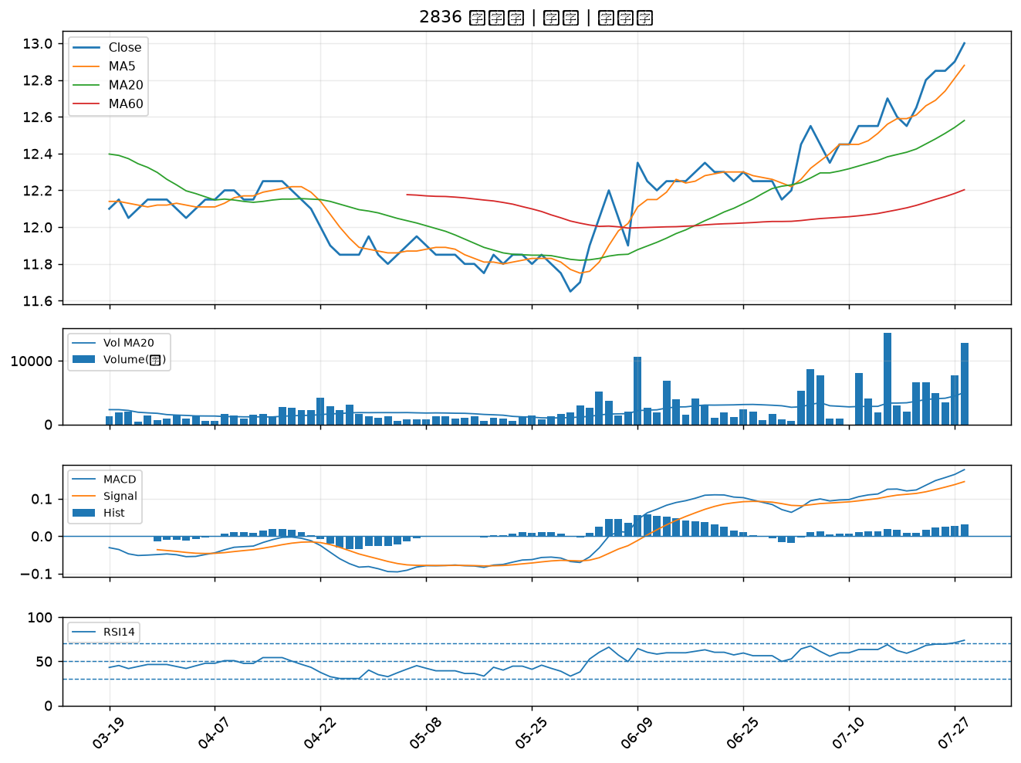

2540 愛山林｜A級
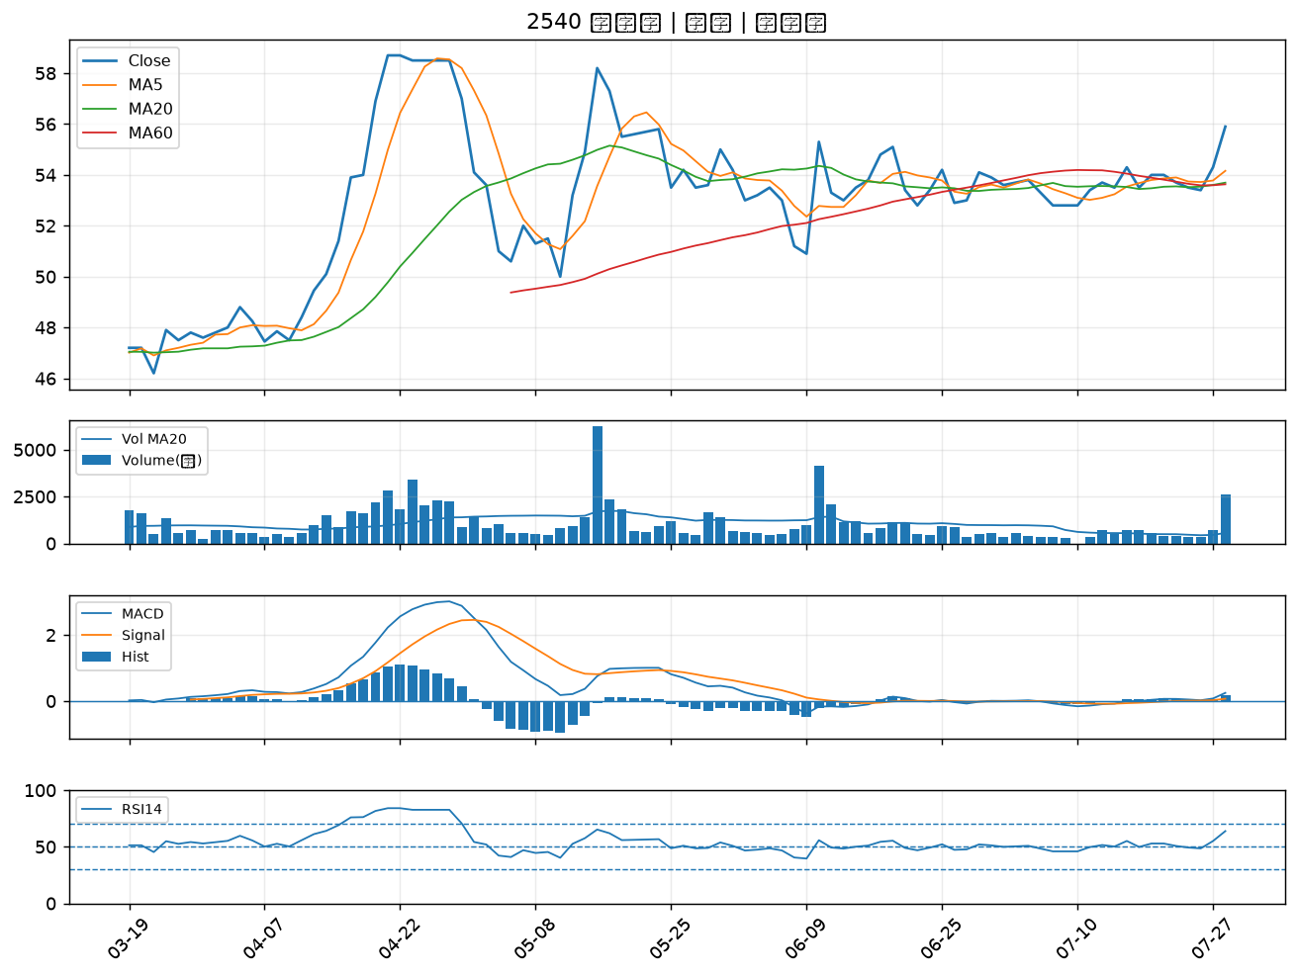

1101 台泥｜B級
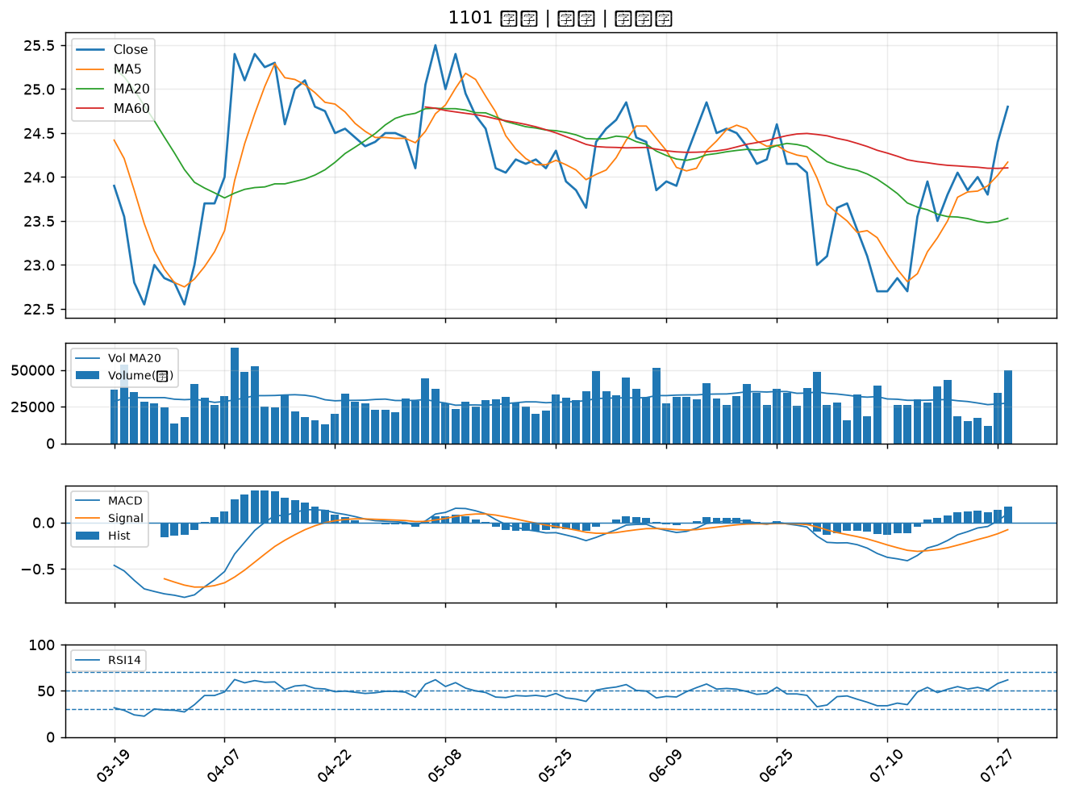

2812 台中銀｜B級
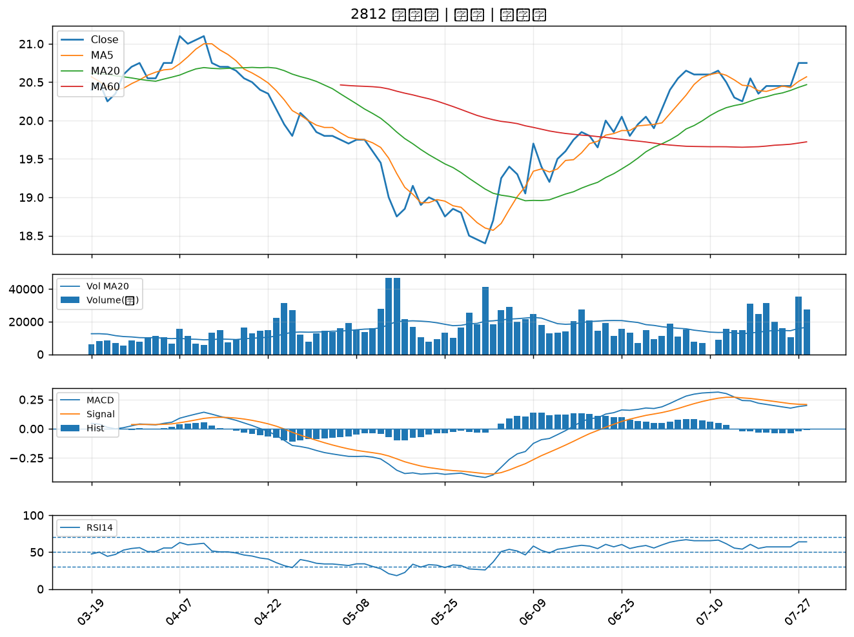

1526 日馳｜B級
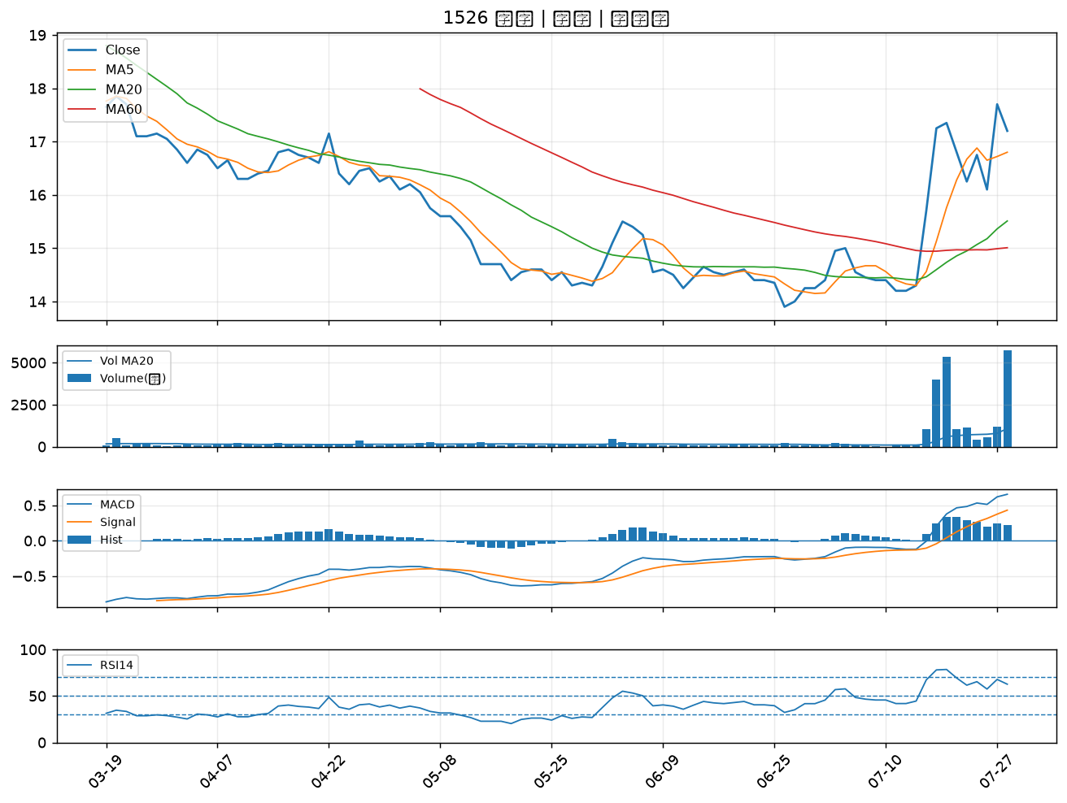

8111 立碁｜B級
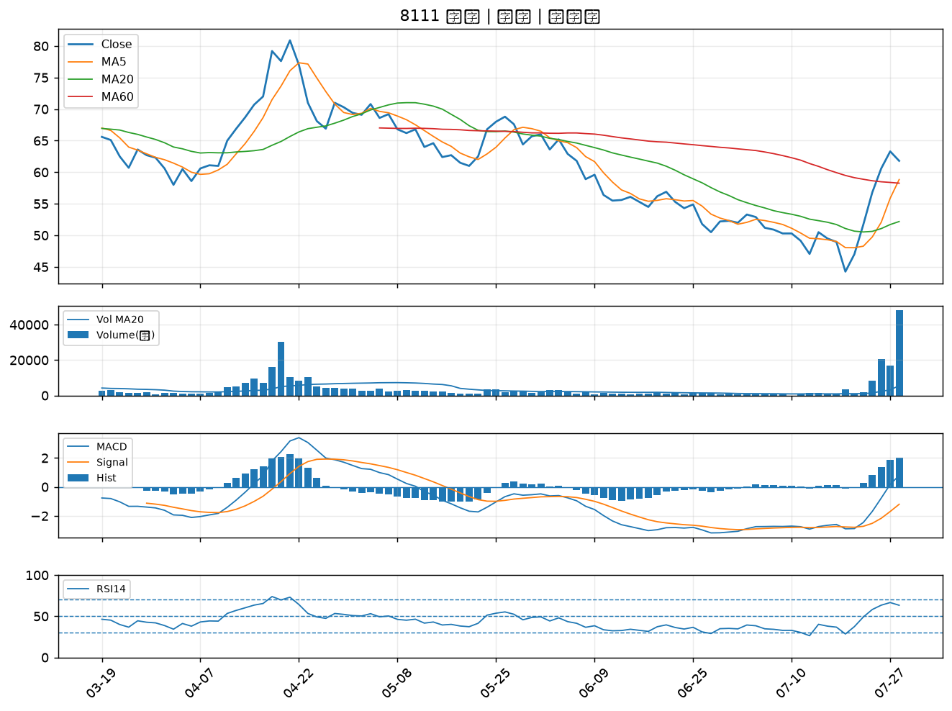

2332 友訊｜B級
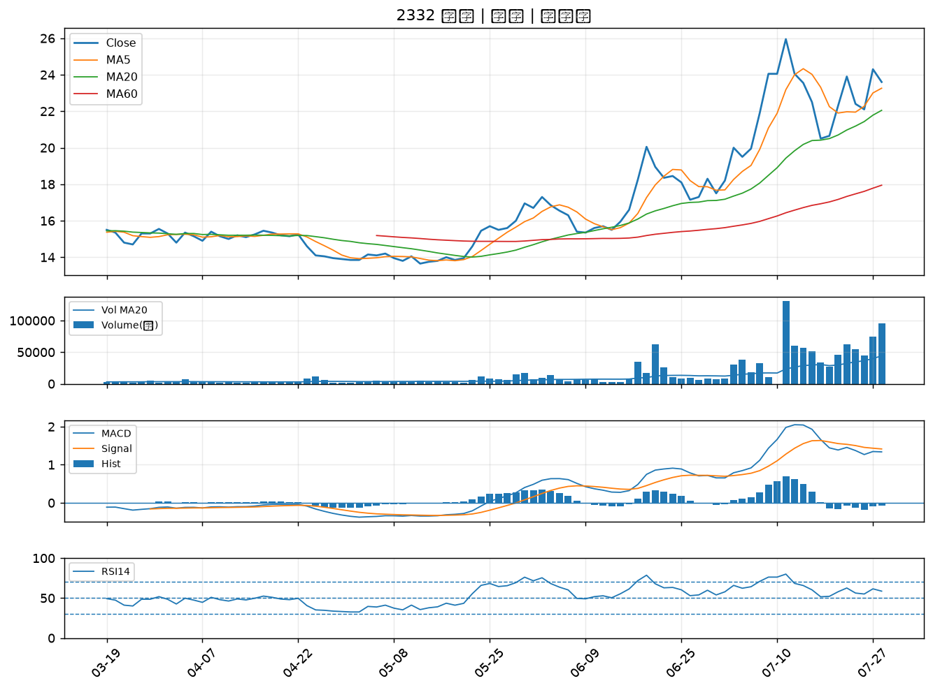

2892 第一金｜B級
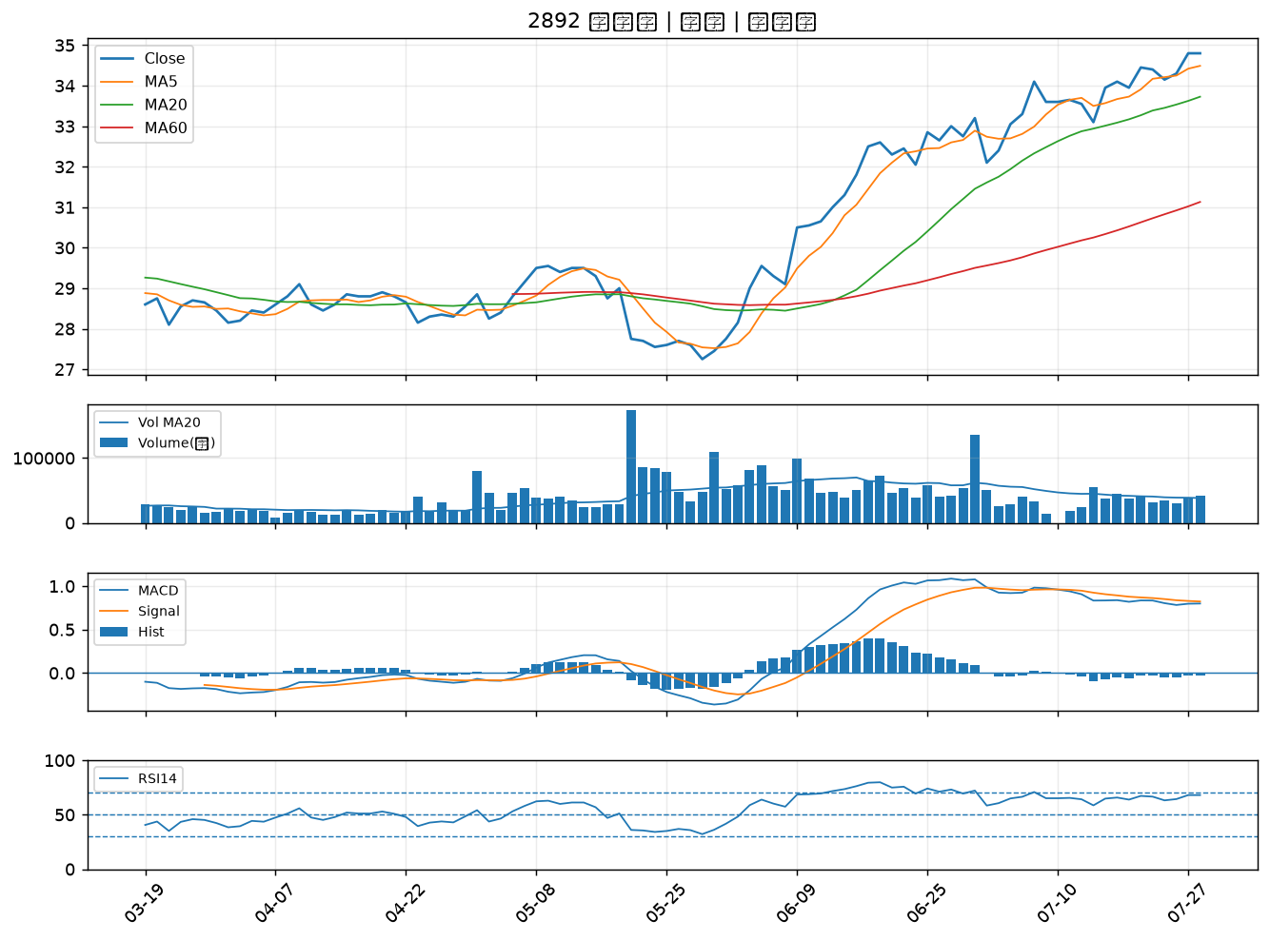

2886 兆豐金｜B級
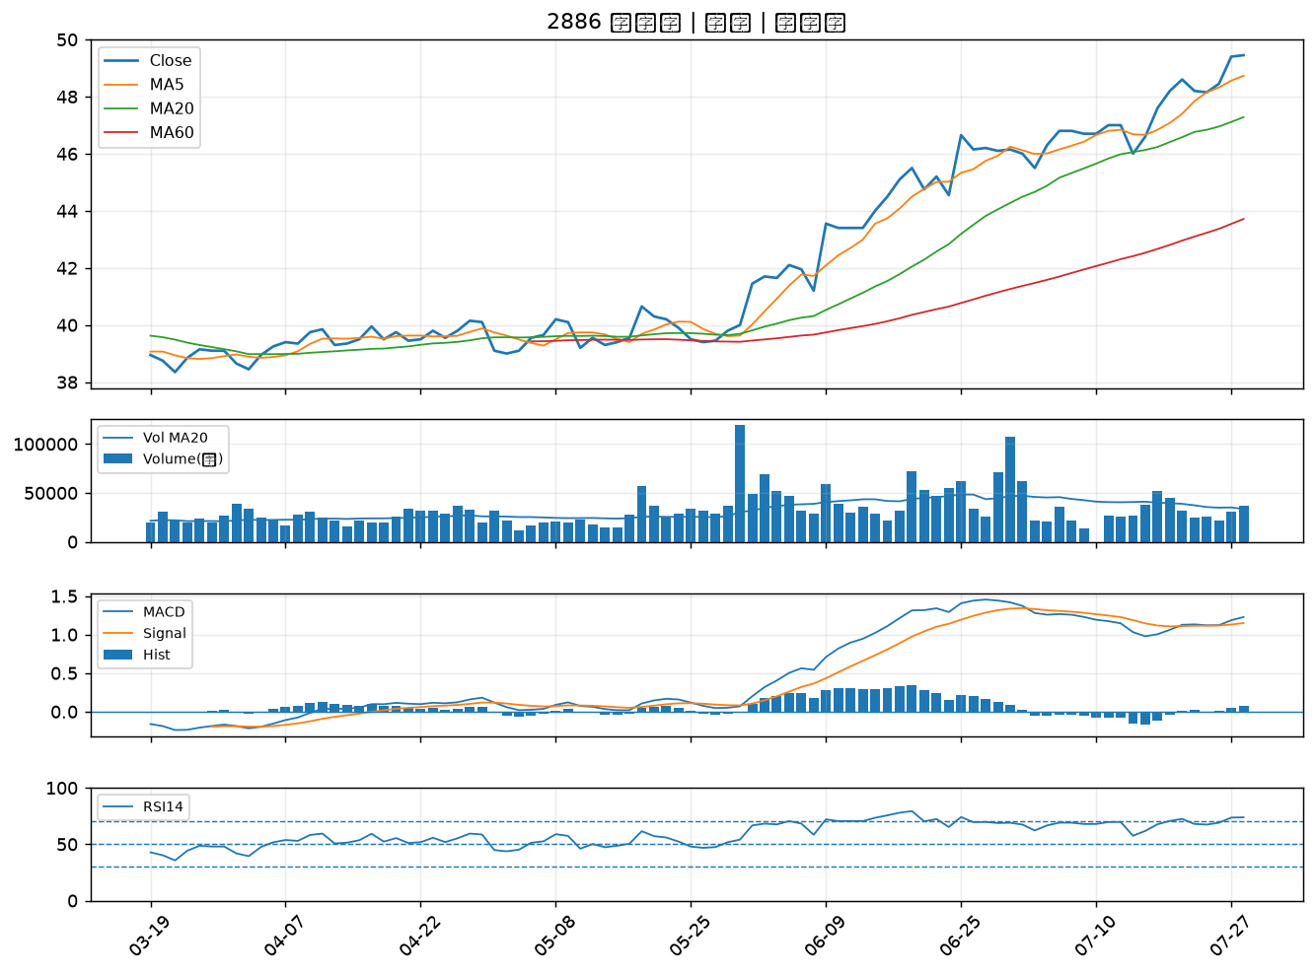

3665 貿聯-KY｜B級
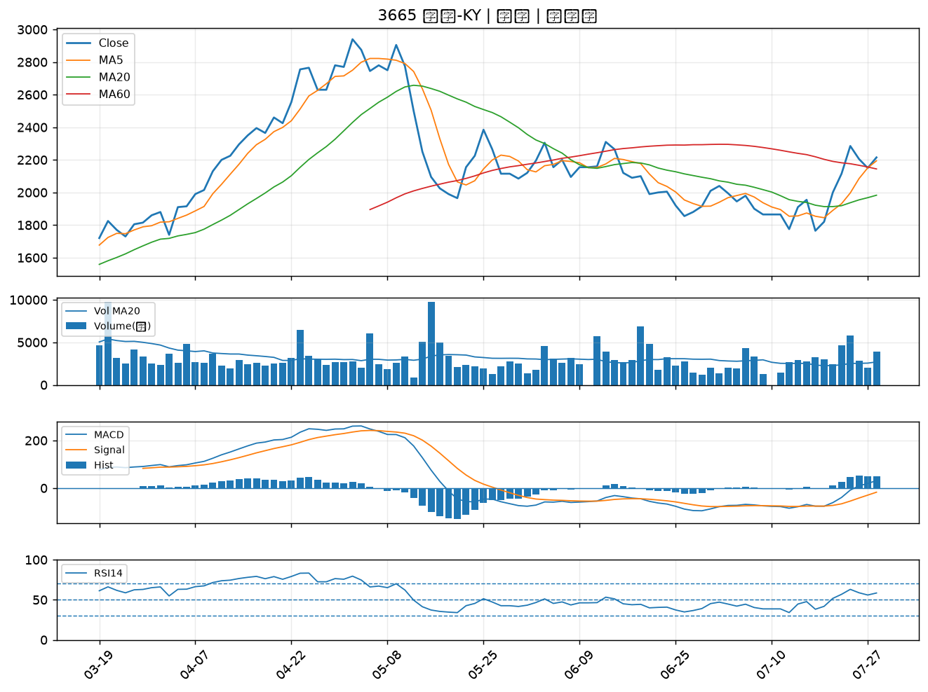

2884 玉山金｜B級
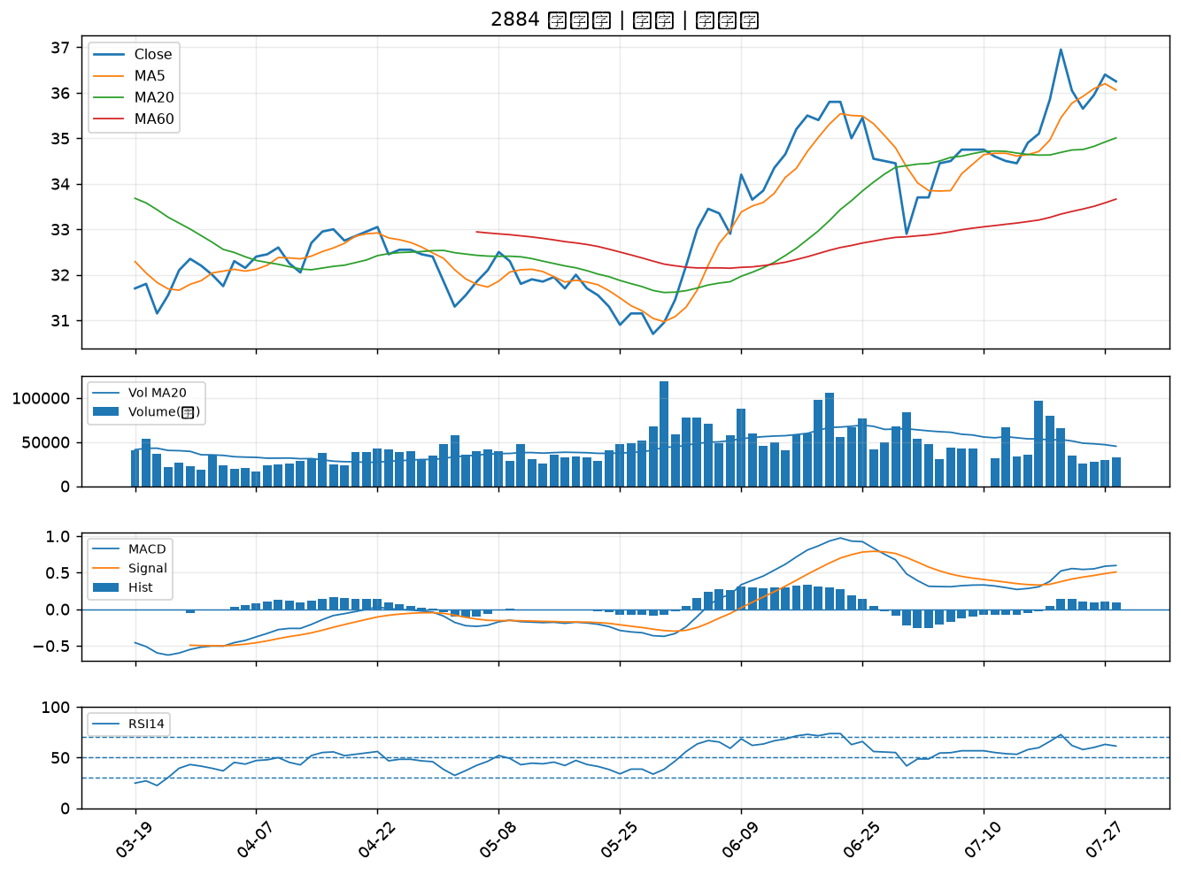

5880 合庫金｜B級
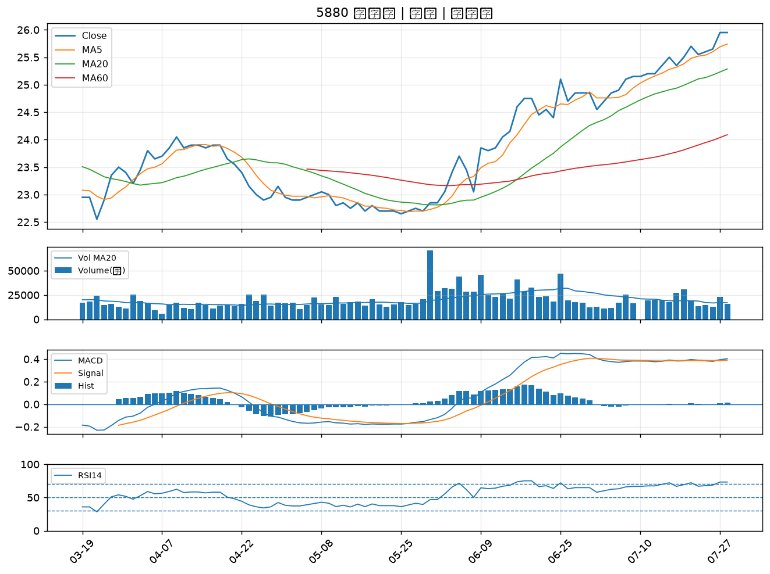

4566 時碩工業｜B級
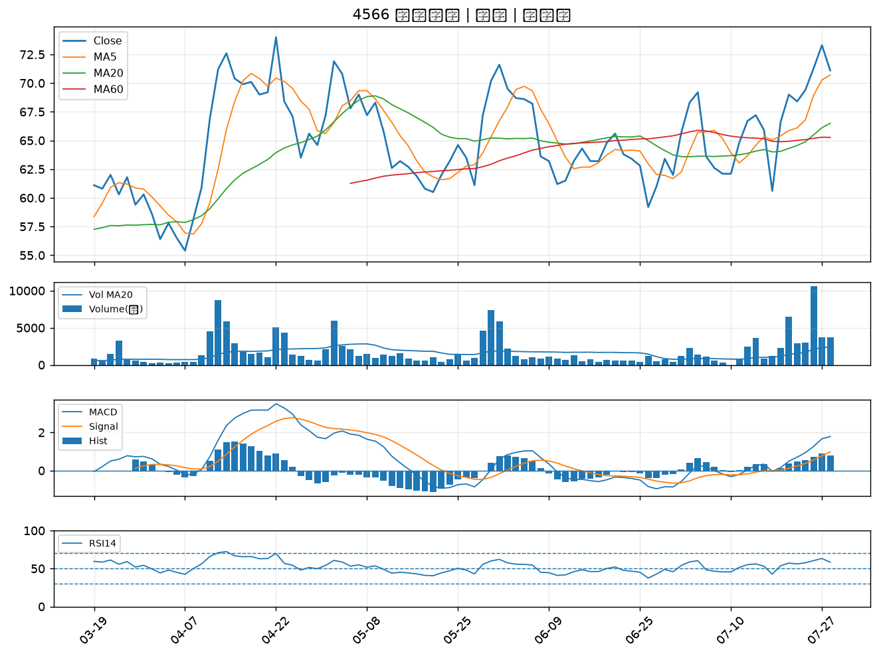

2834 臺企銀｜B級
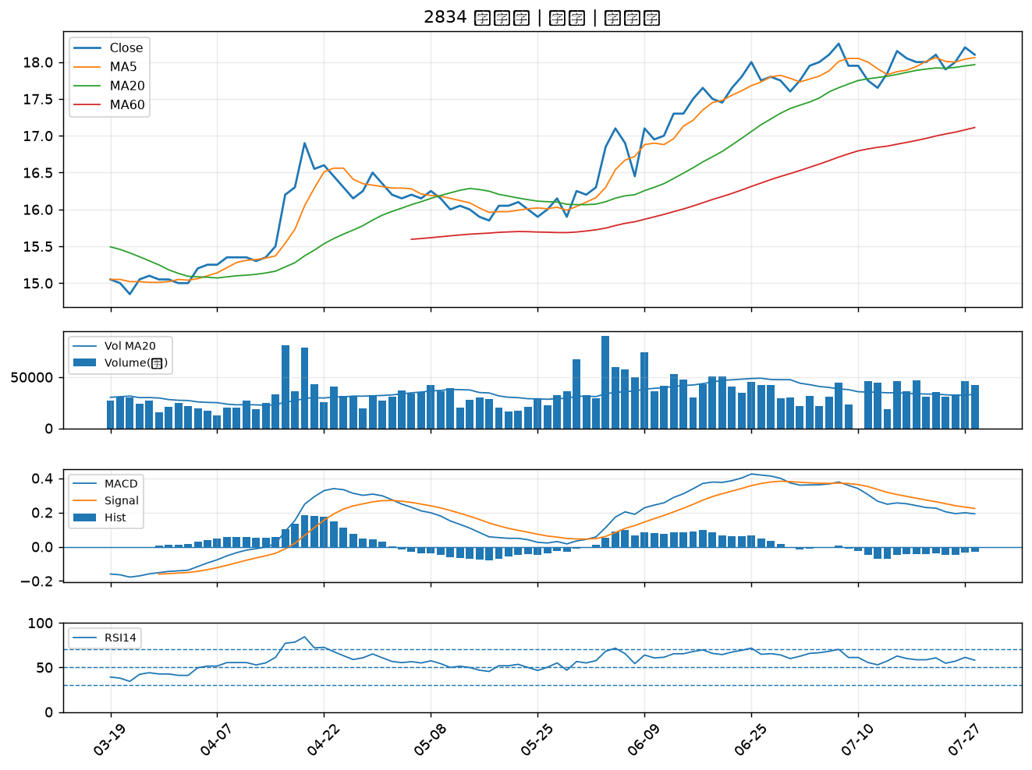

2801 彰銀｜B級
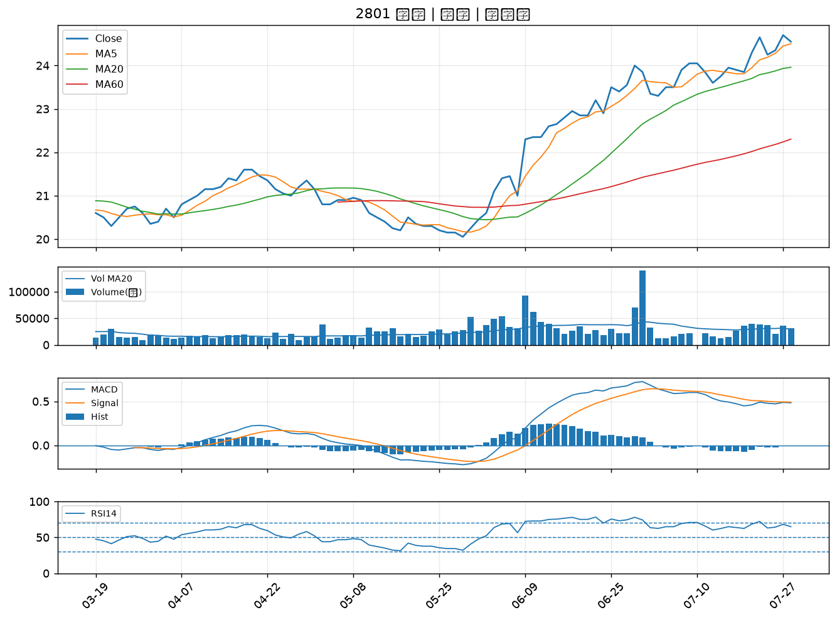

2880 華南金｜B級
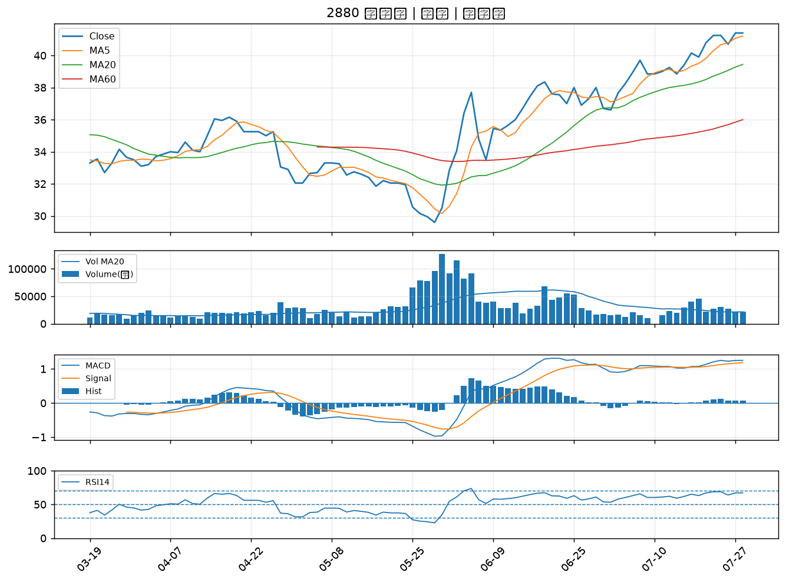

2867 三商壽｜B級
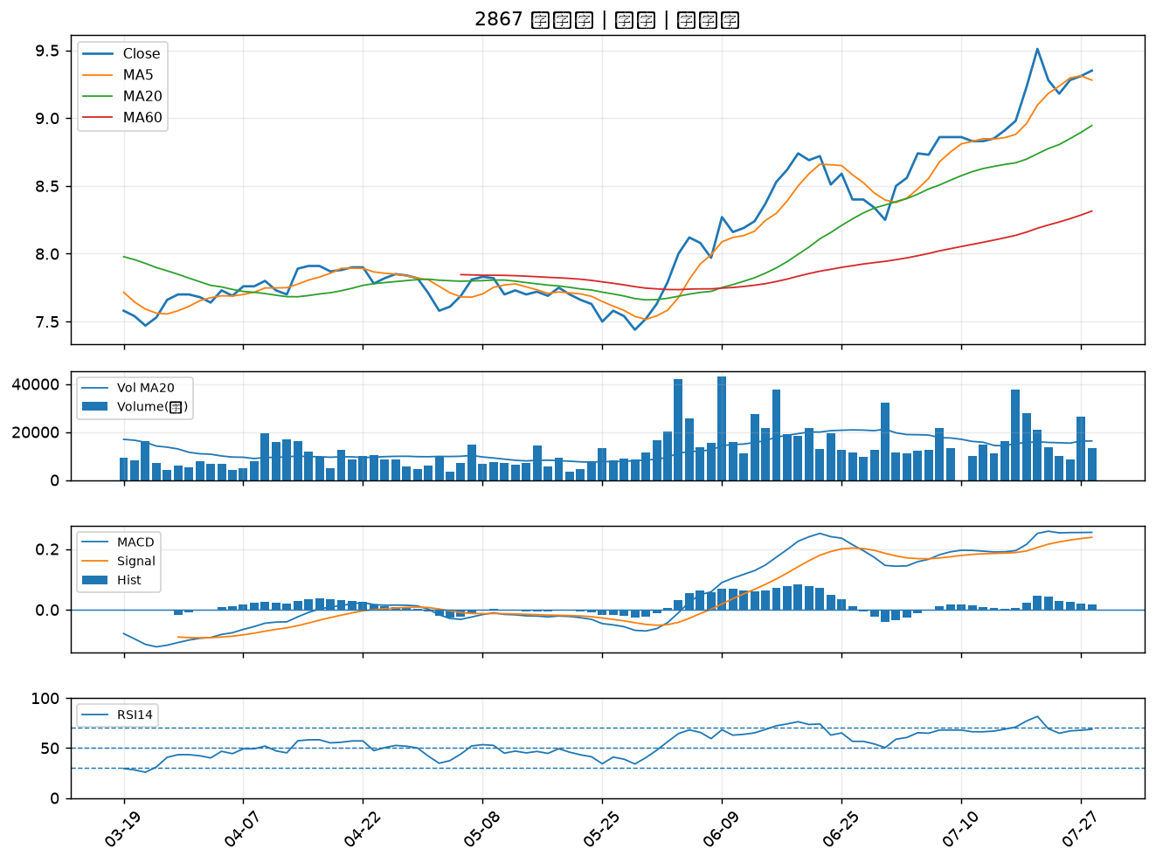

4904 遠傳｜B級
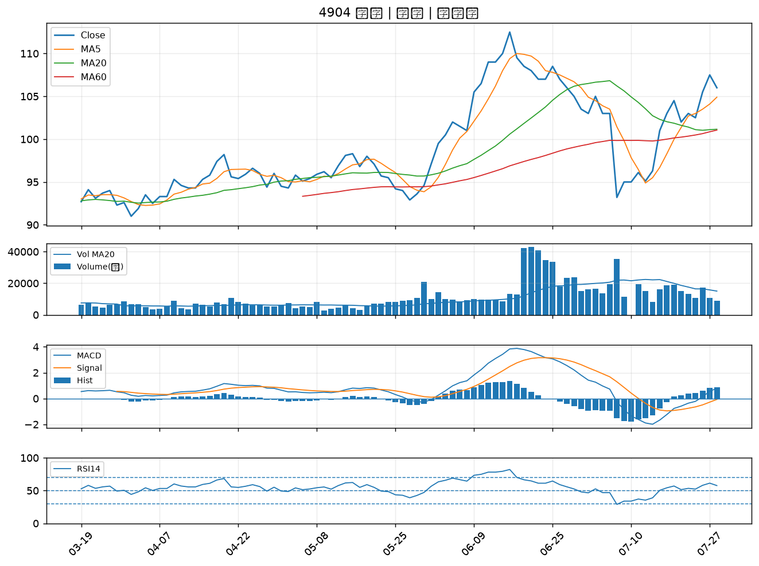

2006 東和鋼鐵｜B級

